権利行使等委任状（サービサー回収用・従来制度）
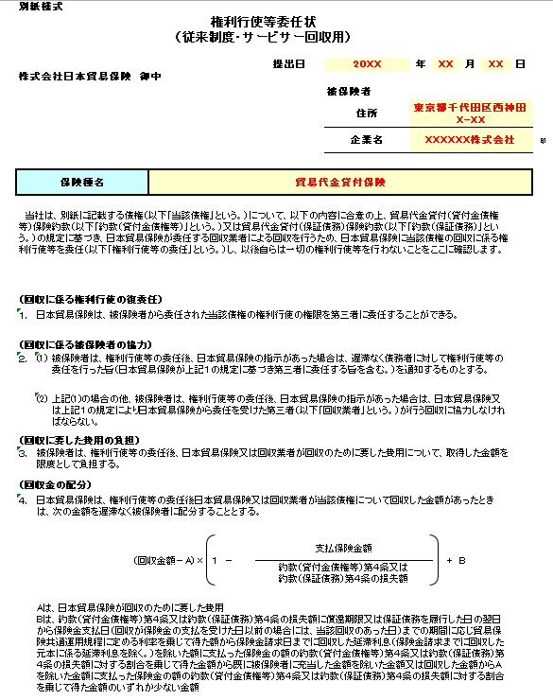
別紙様式
権利行使等委任状 （従来制度・サービサー回収用） |  |  |  |  |  |  |  |  |  |  | ＜記入例＞
押印の上、原本の郵送をお願いいたします。
 |  |  |  | 提出日 |  | 年 |  | 月 | 日
株式会社日本貿易保険 御中
 |  |  |  |  | 被保険者
保険種名をプルダウンから選択してください。
 |  |  |  |  | 住所
 |  |  |  |  | 企業名 |  |  |  |  | 印

保険種名 |  |  | 輸出手形保険

当行は、別紙に記載する債権（以下「当該債権」という。）について、以下の内容に合意の上、輸出手形保険約款（以下「約款」という。）及び輸出手形保険手続細則の規定に基づき、日本貿易保険が委任する回収業者による回収を行うため、日本貿易保険に当該債権の回収に係る権利行使等を委任し（以下「権利行使等の委任」という。）、以後自らは一切の権利行使等を行わないことをここに確認します。

（回収に係る権利行使の復委任）
１． | 日本貿易保険は、被保険者から委任された当該債権の権利行使の権限を第三者に委任することができる。
（回収に係る被保険者の協力）
２． | (1) | 被保険者は、権利行使等の委任後、日本貿易保険の指示があった場合は、遅滞なく債務者に対して権利行使等の委任を行った旨（日本貿易保険が上記１の規定に基づき第三者に委任する旨を含む。）を通知するものとする。
 | (2) | 上記(1)の場合の他、被保険者は、権利行使等の委任後、日本貿易保険の指示があった場合は、日本貿易保険又は上記１の規定により日本貿易保険から委任を受けた第三者（以下「回収業者」という。）が行う回収に協力しなければならない。
（回収に要した費用の負担）
３． | 被保険者は、権利行使等の委任後、日本貿易保険又は回収業者が回収のために要した費用について、取得した金額を限度として負担する。
（回収金の配分）
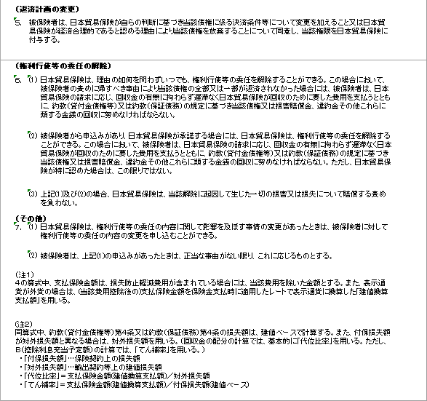
４． | 日本貿易保険は、権利行使等の委任後日本貿易保険又は回収業者が当該債権について回収した金額があったときは、次の金額を遅滞なく被保険者に配分することとする。

 |  | （回収金額－A）× １ － |  | 支払保険金額 |  |  | + Ｂ
 |  |  |  | 約款第５条の損失額

 | Aは、日本貿易保険が回収のために要した費用 Bは、約款第５条の損失額に満期日の翌日から保険金支払日（回収が保険金の支払を受けた日以前の場合には、当該回収のあった日）までの期間に応じ貿易保険共通運用規程に定める利率を乗じて得た額から保険金請求日までに回収した延滞利息（保険金請求までに回収した元本に係る延滞利息を除く。）を除いた額に支払った保険金の額の約款第５条の損失額に対する割合を乗じて得た金額から既に被保険者に充当した金額を除いた金額又は回収した金額からAを除いた金額に支払った保険金の額の約款第５条の損失額に対する割合を乗じて得た金額のいずれか少ない金額
（返済計画の変更）
５． | 被保険者は、日本貿易保険が自らの判断に基づき当該債権に係る決済条件等について変更を加えること又は日本貿易保険が経済合理的であると認める理由により当該債権を放棄することについて同意し、当該権限を日本貿易保険に付与する。

（権利行使等の委任の解除）
６． | (1) | 日本貿易保険は、理由の如何を問わずいつでも、権利行使等の委任を解除することができる。この場合において、被保険者の責めに帰すべき事由により当該債権の全部又は一部が返済されなかった場合には、被保険者は、日本貿易保険の請求に応じ、回収金の有無に拘わらず遅滞なく日本貿易保険が回収のために要した費用を支払うとともに、約款（貸付金債権等）又は約款（保証債務）の規定に基づき当該債権又は損害賠償金、違約金その他これらに類する金銭の回収に努めなければならない。
 | (2) | 被保険者から申込みがあり、日本貿易保険が承諾する場合には、日本貿易保険は、権利行使等の委任を解除することができる。この場合において、被保険者は、日本貿易保険の請求に応じ、回収金の有無に拘わらず遅滞なく日本貿易保険が回収のために要した費用を支払うとともに、約款（貸付金債権等）又は約款（保証債務）の規定に基づき当該債権又は損害賠償金、違約金その他これらに類する金銭の回収に努めなければならない。ただし、日本貿易保険が特に認めた場合は、この限りではない。
 | (3) | 上記(1)及び(2)の場合、日本貿易保険は、当該解除に起因して生じた一切の損害又は損失について賠償する責めを負わない。
（その他）
７． | (1) | 日本貿易保険は、権利行使等の委任の内容に関して影響を及ぼす事情の変更があったときは、被保険者に対して権利行使等の委任の内容の変更を申し込むことができる。

 | (2) | 被保険者は、上記(1)の申込みがあったときは、正当な事由がない限り、これに応じるものとする。

（注１）
４の算式中、支払保険金額は、損失防止軽減費用が含まれている場合には、当該費用を除いた金額とする。また、表示通貨が外貨の場合は、(当該費用控除後の)支払保険金額を保険金支払時に適用したレートで表示通貨に換算した「建値換算支払額」を用いる。

(注２)
同算式中、約款第５条の損失額は、建値ベースで計算する。また、付保損失額が対外損失額と異なる場合は、対外損失額を用いる。（回収金の配分の計算では、基本的に「代位比率」を用いる。ただし、控除利息充当予定額の計算では、「てん補率」を用いる。） ・「付保損失額」…保険契約上の損失額 ・「対外損失額」…荷為替手形上の建値損失額 ・「代位比率」＝支払保険金額(建値換算支払額)／対外損失額 ・「てん補率」＝支払保険金額(建値換算支払額)／付保損失額(建値ベース)

